別添２－２_漁集
上ノ国町漁業集落排水事業経営戦略
 |  |  |  |  |  |  |  |  |  |  |  |  | 供用開始年月日 | 2003-03-31
団 体 名： |  |  | 上ノ国町 |  |  |  |  |  |  |  |  |  | 経営戦略策定年月日 | 2026-03-31
 |  |  |  |  |  |  |  |  |  |  |  |  | 供用開始後年数 | 23
事 業 名： |  |  | 漁業集落排水事業 |  |  |  |  |  |  |  |  |  | 現在処理区域内人口（人） | 515
 |  |  |  |  |  |  |  |  |  |  |  |  | 現在処理区域面積（ha） | 21
策 定 日： |  |  | 令和 | 8 | 年 | 3 | 月
 |  |  |  |  |  |  |  |  |  |  |  |  | 処理区域人口密度 | 24.5
計画期間： |  |  | 令和 | 8 | 年度 | ～ |  | 令和 | 17 | 年度

１．事業概要
（１） | 事業の現況
① | 施 設

供用開始年度 （供用開始後年数） |  | 平成14年度 （23年） |  |  |  | 法適（全部適用・一部適用） 非適の区分 |  |  | 法適用
処理区域内人口密度 |  | 24.5(人/ha） |  |  |  | 流域下水道等への 接続の有無 |  |  | 無
処理区数 |  | 1処理区（汐吹地区）
処理場数 |  | 1箇所（汐吹地区漁業集落排水処理施設）
広域化・共同化・最適化 実施状況*1 |  | 無

*1 「広域化」とは、一部事務組合による事業実施等の他の自治体との事業統合、流域下水道への接続を指す。 「共同化」とは、複数の自治体で共同して使用する施設の建設（定住自立圏構想や連携中枢都市圏に基づくものを含む）、広域化・共同化を推進するための計画に基づき実施する施設の整備（総務副大臣通知）、事務の一部を共同して管理・執行する場合（料金徴収等の事務の一部を一部事務組合によって実施する場合等）を指す。 「最適化」とは、①他の事業との統廃合、②公共下水・集排、浄化槽等の各種処理施設の中から、地理的・社会的条件に応じて最適なものを選択すること（処理区の統廃合を含む。）、③施設の統廃合（処理区の統廃合を伴わない。）を指す。
② | 使 用 料

一般家庭用使用料体系の 概要・考え方 |  | 基本使用料 8㎥まで：1,980円 超過使用料 9～30㎥：1㎥ につき198円 30㎥以上：1㎥につき220円 ※税込み金額
業務用使用料体系の 概要・考え方 |  | 基本使用料 8㎥まで：1,980円 超過使用料 9～30㎥：1㎥ につき198円 30㎥以上：1㎥につき220円 ※税込み金額
その他の使用料体系の 概要・考え方 |  | 基本使用料 8㎥まで：1,980円 超過使用料 9～30㎥：1㎥ につき198円 30㎥以上：1㎥につき220円 ※税込み金額
条例上の使用料*2 （２０㎥あたり） ※過去３年度分を記載 |  | 令和４年度 |  | 4,356 | 円 | 実質的な使用料*3 （２０㎥あたり） ※過去３年度分を記載 |  |  | 令和４年度 |  | 4,940 | 円
 |  | 令和５年度 |  | 4,356 | 円 |  |  |  | 令和５年度 |  | 4,540 | 円
 |  | 令和６年度 |  | 4,356 | 円 |  |  |  | 令和６年度 |  | 4,980 | 円

*2 条例上の使用料とは、一般家庭における２０㎥あたりの使用料をいう。 *3 実質的な使用料とは、料金収入の合計を有収水量の合計で除した値に２０㎥を乗じたもの（家庭用のみでなく業務用を含む）をいう。

③ | 組 織

職員数 |  | 令和7度現在、漁業集落排水事業に従事している職員は、特定環境保全公共下水道事業、特定地域生活排水処理事業を兼務している。
事業運営組織 |  | 事業内容に応じ、随時組織編成を整えてきた。現在は、水道課上下水道グループとして統合し、事業運営を行っている。

（２） | 民 間 活 力 の 活 用 等

民間活用の状況 |  | ア 民間委託 （包括的民間委託を含む） |  |  |  | 処理場の運転管理
 |  | イ 指定管理者制度 |  |  |  | 該当なし
 |  | ウ ＰＰＰ・ＰＦＩ |  |  |  | 該当なし
資産活用の状況 |  | ア エネルギー利用 （下水熱・下水汚泥・発電等） *4 |  |  |  | 該当なし
 |  | イ 土地・施設等利用 （未利用土地・施設の活用等） *5 |  |  |  | 該当なし

*4 「エネルギー利用」とは、下水汚泥･下水熱等、下水道事業の実施に伴い生じる資源(資産を含む)を用いた収入増につながる取組を指す。 *5 「土地・施設等利用」とは、土地･建物等、下水道事業の実施に不可欠な資産を用いた、収入増につながる取組を指す（単純な売却は除く）。

（３） | 経営比較分析表を活用した現状分析
※直近の経営比較分析表（「公営企業に係る「経営比較分析表」の策定及び公表について）（公営企業三課室長通知）」による経営比較分析表）を添付すること。
２．将来の事業環境
（１） | 処理区域内人口の予測
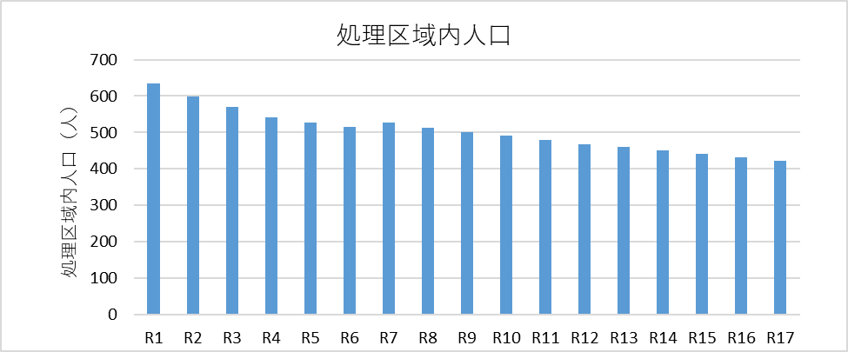 漁業集落排水区域の整備は完了しており、行政人口の減少傾向を反映して処理区域内人口は経常的に減少し、令和17年度には423人まで減少する見通しである。

（２） | 有収水量の予測
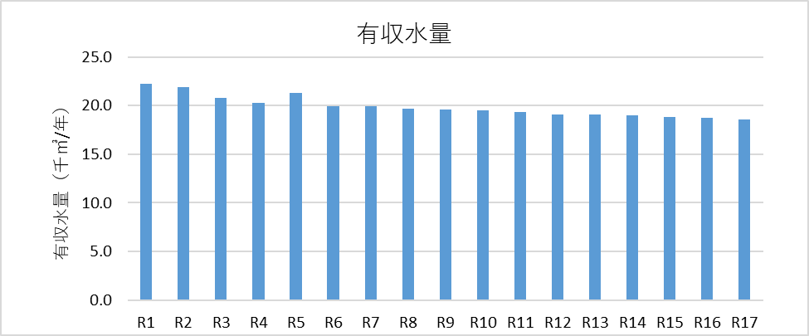 処理区域内人口は経常的に減少傾向であり、水洗化率の向上も緩やかである見込みであることから、有収水量は緩やかな現状傾向となり、令和17年度には18.6（千㎥/年）まで減少する見通しである。

（３） | 使用料収入の見通し
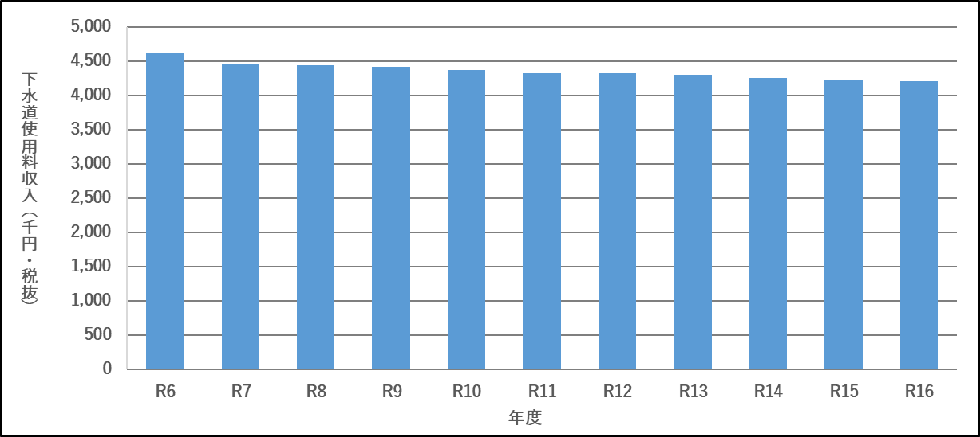 使用料単価実績は類似団体平均値以上となっているため、当面現行の使用料体系を維持し、水洗化率向上の取り組みを行って増収を図る方針としている。処理区域内人口減少の影響が大きく、使用料収入は毎年度減少傾向となり、令和17年度には約420万円（税抜き）の収入となる見通しである。

（４） | 施設の見通し
○管きょ施設 本町では10kmの下水道管路ストックがあり、整備は完了していることから、管渠の整備は当面予定していない。 ○ポンプ施設 マンホールポンプについて、ストックマネジメント計画に従い、計画的な更新を行う。 ○処理場施設 本町では汐吹地区漁業集落排水処理施設を運用している。施設の増設は予定していないが、ストックマネジメント計画に従って、計画的な改築更新を予定している。

（５） | 組織の見通し
○組織 今後も現在と同様に水道課上下水道グループで運営する。 ○職員数 '令和7度現在、漁業集落排水事業に従事している職員は、特定環境保全公共下水道事業、特定地域生活排水処理事業を兼務している。 今後も同様の体制で効率的な業務運営を行っていく。

３．経営の基本方針

○適正な維持管理と効率的な運営を行う。 本町では10kmの下水道管路ストックがあり、施設の老朽化による道路陥没事故防止に向け、定期的に点検・調査を行うものである。また、限られた予算でこれらの維持管理を行うため、重要度の高い施設を優先的に調査し事故の防止に努めるものである。 ○財源確保のため，コスト削減を徹底し，収納率の向上に努める。 ストックマネジメント計画に基づく施設の維持管理や改築更新を計画的に行うことにより、維持管理費、事業費の削減、平準化を目指す。また、住民に対する啓蒙活動を定期的に行うことで、収納率の向上を目指す。 ○整備した下水道施設の役割を最大限に発揮させるため、引き続き下水道加入促進を図り、水洗化率の向上に努める。 収納率同様、住民に対する啓蒙活動を継続的に行い下水道の加入促進、水洗化向上を図る。 ○下水道BCPに基づき、災害発生時における危機管理体制の強化、及び下水道施設の機能維持・早期復旧に努める。 発災後の対応並びに早期復旧の方針を定めた下水道事業業務継続計画（下水道BCP）（平成29年3月31日策定、令和6年4月1日最新改定）に基づき、災害時における下水道機能の継続・早期回復に備える。

４．投資・財政計画（収支計画）

（１） | 投資・財政計画（収支計画） ： 別 紙 の と お り
 | ※ 赤字がある場合には（３）において、その解消方法が示されていることが必要
（２）投資・財政計画（収支計画）の策定に当たっての説明
① | 収支計画のうち投資についての説明

目標 |  | 処理場やマンホールポンプ場は、整備が完了していることから、今後はストックマネジメント事業を主体として投資を行い、処理機能の維持を図るものとする。 令和8年度から令和17年度までの10年間で約4億4千万円の投資を予定している。

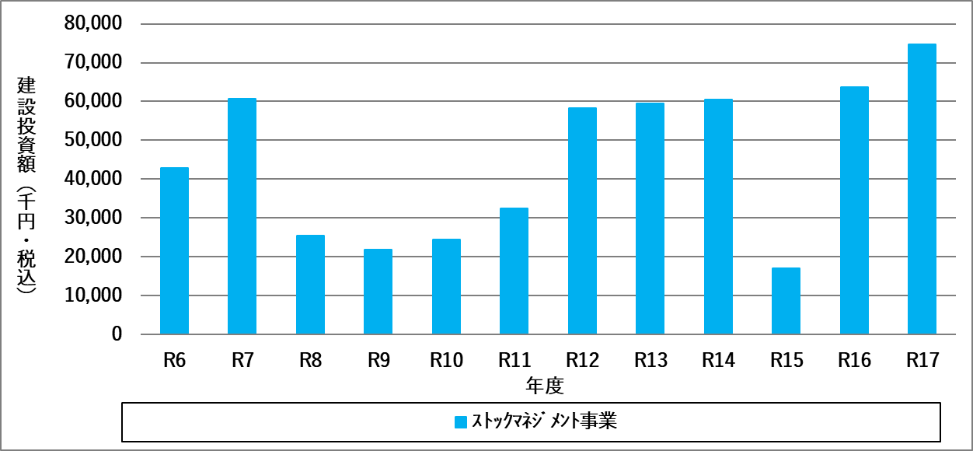 ○ストックマネジメント事業 マンホールポンプ、処理場施設は下水道ストックマネジメント計画に基づく改築事業費を計上する（令和8年度以降、年平均43,775千円/年）。

② 収支計画のうち財源についての説明

目標 |  | 投資財政計画での長期投資では、マンホールポンプや汐吹地区漁業集落排水処理施設の改築事業費を見込んでいる。漁業集落排水事業の財源は、建設改良費に対しては国庫補助金や企業債、受益者分担金等を充当し、維持管理費や資本費（減価償却費、利息）に対しては下水道使用料や一般会計繰入金等を充当することとする。

○使用料収入 ・本経営戦略における下水道使用料は、人口減少の中で使用料収入を確保するため、収納率の向上および水洗化の促進を図ることを見込んだが、減収傾向となる。年度別の有収水量予測に令和6年度の使用料単価を乗じて計上する。 ○繰入金に関する事項 ・一般会計繰入金は、下水道使用料で賄えない維持管理費や資本費の財源不足分として充当しており、原則として国の繰出基準で認められている額（基準内繰入金）を充当している。ただし、令和８年度から令和17年度まで収益的支出に充てるための基準外繰入金を充てることとしている。 ・一般会計繰入金は年あたり3千9百万円から6千2百万円必要となっており、人口減少や住民の公平性を考慮すると、今後はより一層の一般会計繰入金抑制に向けた改善策（収納率・水洗化率の向上、使用料改定等）が必要である。 ○建設改良費の財源 ・建設改良費の財源となる国庫補助金や企業債は、建設改良費の内容に応じて、現在の国の制度により算定される額を計上する。 ・受益者分担金は新規接続者から徴収し、接続のために必要な公共桝設置工事等の財源に活用する。

③ 収支計画のうち投資以外の経費についての説明

投資以外の経費として、管渠・処理場の維持管理費（動力費、委託費等）や一般管理費等を計上している。 ○維持管理費：管渠費 汐吹地区の管渠、マンホールポンプの維持管理費として、動力費や修繕費、委託費等を計上しており、これらは過年度の実績や今後の処理水量の減少、物価上昇を考慮して年間約4百万円から7百万円を計上している。 ○維持管理費：処理場費 汐吹地区漁業集落排水処理施設の維持管理費として、動力費や修繕費、委託費等を計上しており、これらは過年度の実績や今後の処理水量の減少、物価上昇を考慮して年間約10百万円を計上している。 ○その他維持管理費 その他の維持管理費として、一般管理費を計上している。漁業集落排水事業に従事している職員は1名であり、特定環境保全公共下水道事業、特定地域生活排水処理事業を兼務していることから、職員給与費は計上していない。 経営戦略に係る委託料を令和12年度に約2百万円、令和17年度に約2百万円を計上している。

（３）投資・財政計画（収支計画）に未反映の取組や今後検討予定の取組の概要

（１）において、純損益（法適用）又は実質収支（法非適用）が計画期間の最終年度で黒字とならず、赤字が発生している場合には、赤字の解消に向けた取組の方向性、検討体制・スケジュールや必要に応じて経費回収率等の指標に係る目標値を記載すること。
 | * （１）において黒字の場合においても、投資・財政計画（収支計画）に反映することができなかった検討中の取組や今後検討予定の取組について、その 内容等を記載すること。

① 今後の投資についての考え方・検討状況
 | * 処理区ごとに考え方が異なる場合は、処理区ごとに記載すること

広域化・共同化・最適化に関する事項 |  |  |  | 今後、処理区域内人口が減少する一方、漁集処理場の改築更新事業費は増大する見込みとなっている。経費削減の取り組みとして、集落排水事業を個別処理の合併処理浄化槽へ転換する可能性について、他団体の事例等を踏まえて検討を行う。
投資の平準化に関する事項 |  |  |  | 漁業集落排水処理施設ストックマネジメント計画（平成30年2月）に基づくマンホールポンプ、処理施設の計画的な改築更新
民間活力の活用に関する事項 （PPP/PFIなど） |  |  |  | 予定なし
その他の取組 |  |  |  | なし

② 今後の財源についての考え方・検討状況

使用料の見直しに関する事項 |  |  |  | 人口減少による使用料収入の減少を抑えるため、水洗化の促進を図る。本町における使用料単価は類型団体および全国平均に比べて高い水準であることから、当面は現行の使用料体系を継続し、基準外繰入を含めた他会計繰入金により、収支ギャップの解消を図る。 経営戦略の見直し等の際に再度、使用料の見直しの必要性を検討する。
資産活用による収入増加 の取組について |  |  |  | 予定なし
その他の取組 |  |  |  | 国の補助事業や交付税措置の活用、企業債発行による支出の平準化等の財源確保を行っていく。

③ 投資以外の経費についての考え方・検討状況

民間活力の活用に関する事項 （包括的民間委託等の民間委託、指定管理者制度、PPP/PFIなど） |  |  |  | 予定なし
職員給与費に関する事項 |  |  |  | 現状維持を目指す。
動力費に関する事項 |  |  |  | 現状維持を目指す。
薬品費に関する事項 |  |  |  | 現状維持を目指す。
修繕費に関する事項 |  |  |  | 現状維持を目指すため、効率的な設備更新を実施する。
委託費に関する事項 |  |  |  | マンホールポンプ・処理施設の維持管理や管渠・公共桝の点検・清掃など必要な業務委託を適正に実施する。また、経営戦略改定を5年に1回実施し、事業の適正化に努める。
その他の取組 |  |  |  | 水洗化促進、収納率向上等の財源確保につながる経費について費用対効果を検証しつつ、効率的に取り組んでいく。

５． | 経営戦略の事後検証、改定等に関する事項

進捗管理及び継続的な取り組み |  |  | 経営戦略では、毎年度進捗管理（モニタリング）を行うとともに、見直し（ローリング）を行い、ＰＤＣＡサイクルを働かせることが重要である。 上ノ国町漁業集落排水事業では、毎年度業績指標の達成状況や計画における予測値からの乖離の検証を行った上で、5年後の令和12年度までに経営戦略及び使用料適正化についての再検討を行う。
図 ＰＤＣＡサイクルによる
経営戦略の見直し
【毎年度の経営戦略検証内容】
①支出（特に建設事業費、維持管理費）及び、収入（主に使用料収入）の、計画値との乖離の把握。
②経営比較分析表を用いた、経営指標の確認。
③物価・金利の変動、社会的ニーズの変化など、社会情勢の変化の把握。
業績目標：令和12年度 水洗化率53.5％
令和17年度 水洗化率57.4％
表 水洗化率の目標値
業績目標：経営戦略策定期間の平均経費回収率 25.4％
表 経費回収率の目標値
経費回収率の向上に向けた ロードマップ |  |  | 「下水道事業における収支構造適正化に向けた取組の推進についての留意事項」(国土交通省事務連絡 令和2年7月22日)を踏まえ、経費回収率の向上に向けたロードマップ（概ね10年程度での段階的な使用料適正化や経営改善等の具体的取組、実施予定時期及び業績目標）を以下のとおり示す。 ＜具体的な取組及び実施時期、業績目標＞ 1) 水洗化率の向上 令和6年度における上ノ国町漁業集落排水事業の水洗化率は48.7％となっている。未接続者からは下水道使用料を徴収できないため、広報での周知や戸別訪問などを行い、水洗化率の向上と使用料の増収を図る。
 |  |  | 2) 下水道使用料の適正化 令和6年度における上ノ国町漁業集落排水事業の経費回収率は27.1％となっている。 水洗化率向上の取組により、水洗化率向上の取組により、経費回収率の低下を抑制し、経営戦略策定期間の平均経費回収率を25.4％程度に維持することを業績目標とする。

